Formulario 2
Formulario RCM #2

RCM - DESCRIPCIÓN DE LA TAREA

 | Nro Tarea
 | Tarea

 | Lista de actividades mediante gráfico HTA
 | El detalla de las tareas se hace en base a una jerarquía de acciones mediante un gráfico HTA

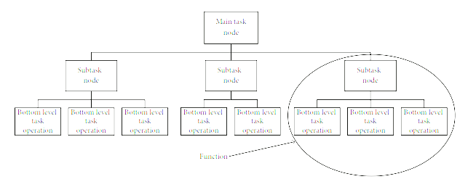

Imagen de ejemplo

Formulario 3
Formulario RCM #3

RCM - Descripción de la interfaz de usuario

 | Nro Tarea
 | Tarea

 | Descripción de la interfaz de usuario
 | Se plasma capturas de pantalla de como se verá la interfaz en determinada acción, estas deben estar asociadas a las acciones plasmadas en el formulario anterior

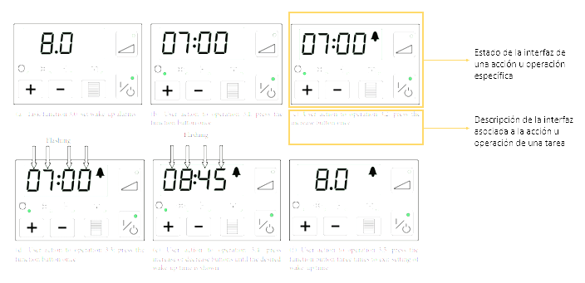

Imagen de ejemplo

